시스템 룰
2. 시스템 룰

2.1 몬스터 기본 룰
- 모든 몬스터는 다음과 같은 룰을 따라 작동한다.
데이터 명칭 | 내용 |  |  | 데이터 형 | 비고
MonsterHP | 몬스터가 보유하고 있는 체력 |  |  | 실수형
MonsterDef | 몬스터의 방어력 값 |  |  | 실수형
Critical | 몬스터의 공격이 크리티컬 공격일 확률 |  |  | 실수형
CriticalDamage | 크리티컬 데미지 |  |  | 실수형
MonsterSpeed | 몬스터의 이동 속도 |  |  | 실수형

- 몬스터 스텟 정보
- 몬스터의 체력은 (MonsterHP) 값에 의해서 결정된다.
- 몬스터의 방어력은 (MonsterDef) 값에 의해서 결정된다.
- 몬스터의 크리티컬 확률은 (Critical ) 값에 의해서 결정된다.
- 몬스터의 크리티컬 데미지 값은 (CriticalDamage) 값에 의해서 결정된다. |  |  |  |  |  | 전조 예시 자료

데이터 명칭 | 내용 |  |  | 데이터 형 | 비고
ShaderTime | 몬스터 처치 시 디졸브 쉐이더 재생 속도 |  |  | 실수형
AttackSpeed | 공격 후 Idle 상태에서 다음 공격까지 시간 |  |  | 실수형
AttackRadius | 공격을 실행하기 위한 호의 길이 |  |  | 실수형 | 두개 합쳐서 AttackRange
AttackAngle | 공격을 실행하기 위한 호의 각도 |  |  | 실수형 | 기본 값 120 / 두개 합쳐서 AttackRange

- 몬스터 공격 구현
- 체력의 감소는 전투룰에 따라 감소 된다.
- 몬스터의 체력은 감소 되면 다시 회복 되지 않는다.
- 몬스터(맥)의 경우 공격 범위 이펙트를 표기 하지 않고 공격 전조 애니메이션을 이용하여 공격을 알린다.
- 몬스터는 공격 범위내에 플레이어가 존재할 경우 공격을 실행한다.
- 모든 공격 애니메이션은 공격을 알리는 전조 애니메이션이 포함되어 있어야 한다.
- 공격 시 플레이어 캐릭터를 바라 보며 공격한다.

- 스폰 이후 플레이어와 거리가 (AttackRange)값 보다 멀 경우 (AttackRange) 값 까지 이동 한다.
- 공격이 가능한 거리(AttackRange)에 들어온다면 즉시 공격 상태로 전환한다.

공격 범위 예시
 |  | - 해당 범위 내에 플레이어가 존재 할 경우 공격 애니메이션 출력
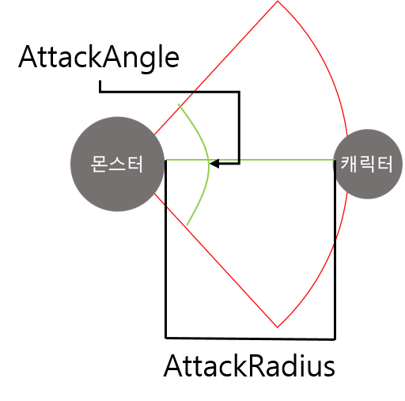
 |  | - 공격 후 Idle 상태로 변경

 |  | - Idle 상태에서 추적 상태로 변경 되는 시간을 AttackSpeed 로 조정

- 몬스터 생성
- 몬스터는 스폰으로 생성되며 생성 시 스폰 이펙트 출력 후 몬스터를 출력한다.
- 스폰 시간은 이펙트 출력시간에 맞춰 조절한다 _(현재 초)
- 스폰 시 대기 상태로 스폰한다.

- 몬스터 제거
- 몬스터의 체력값이 0이 될 경우 몬스터의 사망 애니메이션을 출력한다.
- 사망 애니메이션 출력 중 MonsterCount를 감소 시킨다.
- 애니메이션이 종류 된 후 디졸브 쉐이더를 이용해 (ShaderTime) 값 동안 몬스터의 사체를 제거 한다.

- 공격 출력 조건
- 스폰 후 가장 첫공격은 일반 공격으로 진행
- 일반 공격 후 대기 시간 - > 이후 스킬 공격 -> 일반 공격 -> 쿨타임이 돌았나? -> 돌았으면 스킬 아님 일반 공격

2.2 몬스터(맥) 일반 공격 룰
데이터 명칭 | 내용 |  |  | 데이터 형 | 비고
 | 이펙트 발사를 위해서 필요한 속도 |  |  | 실수형 | 애니메이션 속도 조절
BulletSpeed | 발사한 이펙트가 이동하는 속도 |  |  | 실수형 | 이펙트와 연계
BulletTime | 발사 된 이펙트가 삭제 되는 속도 |  |  | 실수형 | 이펙트와 연계

- 공격은 두가지 타입으로 일반 공격과 스킬 공격으로 나눠진다.
- 일반 공격 구성
 |  |  | - 예시 이미지

공격 인지 -> 공격 전조 -> 이펙트 기모음 -> 발사 -> Idle

- 이펙트(이펙트 명)를 플레이어가 존재하는 위치에 직선으로 발사한다.
- 이펙트는 기를 모으는 느낌으로 시간이 지남에 따라 커지며 발사된다.

- 이펙트를 발사하는데 필요한 시간은 애니메이터가 애니메이션에서 지정한 값에 따라 결정한다.
- 발사된 이펙트의 이동 속도는 BulletSpeed에 따라 결정된다.
- 이펙트는 발사 후 시간이 지남에 따라 삭제 되며 삭제 시간은 BulletTime 값을 통해서 조절한다.

- 플레이어와 충돌 시 피해를 입힌다 .
- 일반 공격 피해는 MonsterDamage 값으로 계산한다.
- 플레이어와 충돌 시 이펙트를 제거한다.

저 혼자 할 수가 없어서 적는 내용
- 이펙트를 발사하는 동안 발사 애니메이션(애니파일명)을 출력한다
- 발사 애니메이션 속도에 맞춰 이펙트의 크기가 커지는 속도를 조절한다.
- 애니 시간을 조절함

- 애니에 맞춰서 이펙트의 크기가 커져야 합니다.
- 애니는 공격을 위한 기모으는 시간을 기획과 협의 해야합니다
- 기획은 기모으는 시간을 일반 공격 2초 정도로 생각하고 있습니다.

2.3 몬스터(맥) 스킬
데이터 명칭 | 내용 |  |  | 데이터 형 | 비고
BulletSpeed | 발싸한 탄막이 이동하는 속도 |  |  | 실수형 | 이펙트와 연계
BulletTime | 발사 된 탄막이 삭제 되는 속도 |  |  | 실수형 | 이펙트와 연계
SkillDamage | 스킬의 피해 값 |  |  | 실수형 | 기본 데미지(MonsterDamage + SkillDamage)
ExpolsionRange | 이펙트가 폭발 피해를 입히는 범위 |  |  | 실수형
CoolTime | 스킬 쿨타임 |  |  | 실수형 | 플레이어에게 표기하지 않음
- 스킬 구성

- 이펙트(이펙트 명)를 플레이어가 존재하는 위치에 직선으로 발사한다.
- 이펙트의 형체가 일반 공격과는 다른 형체로 발사한다.
- 이펙트는 기를 모으는 느낌으로 시간이 지남에 따라 커지며 발사된다.
- 발사 된 이후에도 점점 팽창하며 시간이 지나면 폭발한다.
- 폭발 시 피해를 입히는 범위는 ExplosinRange 값으로 조절한다. |  |  |  |  |  | - 팽창하는 시간은 ()이며 이펙터가 조절한다.
- 이펙트의 중심에서 부터 거리를 잰다 |  |  |  |  |  | - 이펙트를 발사하는 동안 발사 애니메이션(애니파일명)을 출력한다
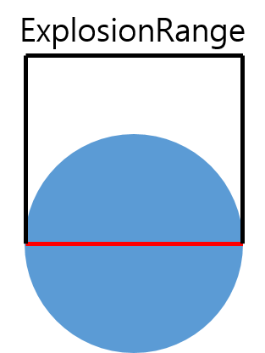

 |  |  |  |  |  | - 발사 애니메이션 속도에 맞춰 이펙트의 크기가 커지는 속도를 조절한다.
 |  |  |  |  |  | - 기본 발사체와 동일한 형태로 데이터를 관리한다.

- 폭발 시 피해는 MonsterDamage + SkillDamage 값으로 계산한다.

예시 이미지

저 혼자 할 수가 없어서 적는 내용
- 이펙트를 발사하는 동안 발사 애니메이션(애니파일명)을 출력한다
- 발사 애니메이션 속도에 맞춰 이펙트의 크기가 커지는 속도를 조절한다.
- 애니 시간을 조절함

- 애니에 맞춰서 이펙트의 크기가 커져야 합니다.
- 애니는 공격을 위한 기모으는 시간을 기획과 협의 해야합니다
- 기획은 기모으는 시간을 일반 공격 2초 정도로 생각하고 있습니다.

- 이펙트가 팽창하는 시간을 기획자와 협의해야 합니다.

UI
1. Monster_HP UI

- 몬스터 HP는 몬스터의 상단에 위치한다.
- 몬스터의 현재 체력 양을 표기한다.
 |  |  |  | 확인용

No. | 파일명 | 내용 | 비고
1 | Monster_HP_Text | 체력을 숫자로 표기하는 폰트 | 변화 있음
2 | Monster_HP_Bar | 체력을 표기 하는 체력 바 | 변화 없음
3 | Monster_HP_RedBar | 감소될 체력의 바 | 변화 있음

*명칭 기획자가 맘대로 정했습니다 바꾸셔도 좋습니다

표기 위치

 |  | 몬스터와 체력바의 사이 거리를 디자이너가 직접 조정 할 수 있도록 설계

2. 데미지 출력 UI
- 플레이어가 몬스터에게 피해를 입힐 시 출력
- 몬스터가 입은 피해 만큼을 숫자 폰트로 출력

- 숫자폰트 제작

최대 데미지 표기

